Reporte
 | INFORME RESULTADOS PERIODO 2 MATEMATICA 5Aº año Básico

 | ESTABLECIMIENTO: ESCUELA LAS CAMELIAS
 | CURSO: 4º Letra
 | PROFESOR(A) JEFE:

 | Resultados del curso:
 | Este informe detalla los resultados de la Prueba de Educación Matemática realizada el 40 alumnos. Mientras mayor es el número de alumnos presentes, más representativos son los datos
 | Los resultados del curso se muestran en porcentaje de logro, es decir, el número de preguntas buenas dentro del total de la prueba. Para que tenga una noción, las escalas de notas fijan el 60% de logro como equivalente a una nota 4.0

 | Indicador | Medición
 | Promedio | 3%
 | Min | 0%
 | Max | 100%

 | Es importante considerar la dispersión dentro del curso. Fijarse en la diferencia entre el máximo y mínimo.

 | A continuación se muestra el rendimiento de los niños y niñas de su curso.

Nº | Nombre |  |  | Medición
1 | Aliante González Bryan Gladimir |  |  | 100%
2 | Almonacid Burgos Nicolás Andrés |  |  | 0%
3 | Antiñire Uribe Brandon Dennis |  |  | 0%
4 | Argel Bustamante María José Catalina |  |  | 0%
5 | Barria Silva Rodrigo Alexis |  |  | 0%
6 | Campos Morales Yahel Sarai |  |  | 0%
7 | Carrasco Meneses Tomas Nicolas |  |  | 0%
8 | Chacano González Bárbara Constanza |  |  | 0%
9 | Gatica Comicheo Krisna Belén |  |  | 0%
10 | Gómez Arauz Escarlett Michel |  |  | 0%
11 | González Álvarez Anelis Andrea |  |  | 0%
12 | Levie Angel Anastasia Denise |  |  | 0%
13 | Mansilla Mansilla Romina Scarlett |  |  | 0%
14 | Mansilla Vergara Raúl Andrés |  |  | 0%
15 | Mardones Meza Valeska Alondra |  |  | 0%
16 | Mardones Ojeda Solanch Bedsabe |  |  | 0%
17 | Márquez Aguilar Robert Bayron Eliseo |  |  | 0%
18 | Martínez Cifuentes Constanza Javiera |  |  | 0%
19 | Millacheo Osorio Luis Angel |  |  | 0%
20 | Millatureo Fuentealba Gabriel Alejandro |  |  | 0%
21 | Montiel Andrade Patricia Estefanía |  |  | 0%
22 | Muñoz Navarro Yarella Leonor |  |  | 0%
23 | Narváez Zúñiga Vivian Annais |  |  | 0%
24 | Ojeda Vargas Patricio Alejandro |  |  | 0%
25 | Otey Trujillo Yasmin Victoria |  |  | 0%
26 | Piucol Oyarzo Yordan Bastián |  |  | 0%
27 | Riquelme Caucau Constanza Abigail |  |  | 0%
28 | Rivera Unquén Benjamin Nicolas |  |  | 0%
29 | Rodríguez Soto Bruce Edward Elmer |  |  | 0%
30 | Silva Peralta Ángelo Alexander |  |  | 0%
31 | Soto Unquén Máximo Alejandro |  |  | 0%
32 | Téllez Toro Nelson Javier |  |  | 0%
33 | Uribe Mayorga Johsua Alejandro |  |  | 0%
34 | Valenzuela Díaz Juan Pablo |  |  | 0%
35 | Vargas Ojeda Gabriel Ignacio |  |  | 0%
36 | Vargas Rodríguez Ariatna Monserrath |  |  | 0%
37 | Velasquez Velásquez Yeral Alexander |  |  | 0%
38 | Vidal Ule Yessenia Belén |  |  | 0%
39 | Mitrobich Pontigo Alejandro David |  |  | 0%
40 | Burgos Trujillo Genesis Ivon Millaray |  |  | 0%
41
42
43
44
45
46
PROMEDIO CURSO |  |  |  | 3%

 | Posterior a la corrección de la prueba ; su análisis debe considerar como referente la tabla de especificaciones, en los ítemes cada uno de sus estudiantes deben tener como mínimo el 50%. Si sus estudiantes no cumplen con este mínimo, esta información le daría señales que requieren de un fuerte reforzamiento en este eje
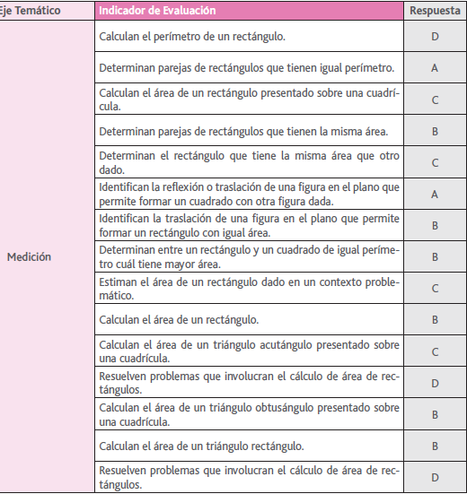
Pregunta | EJE/HABILIDAD |  | INDICADORES |  | Logro
1 |  |  |  |  | 3%
2 |  |  |  |  | 3%
3 |  |  |  |  | 3%
4 |  |  |  |  | 3%
5 |  |  |  |  | 3%
6 |  |  |  |  | 3%
7 |  |  |  |  | 3%
8 |  |  |  |  | 3%
9 |  |  |  |  | 3%
10 |  |  |  |  | 3%
11 |  |  |  |  | 3%
12 |  |  |  |  | 3%
13 |  |  |  |  | 3%
14 |  |  |  |  | 3%
15 |  |  |  |  | 3%

 | Le pedimos que se centre en aquellas preguntas que están bajo el promedio del curso y trabaje aquellas habilidades que se indican en la tabla.

